关系图
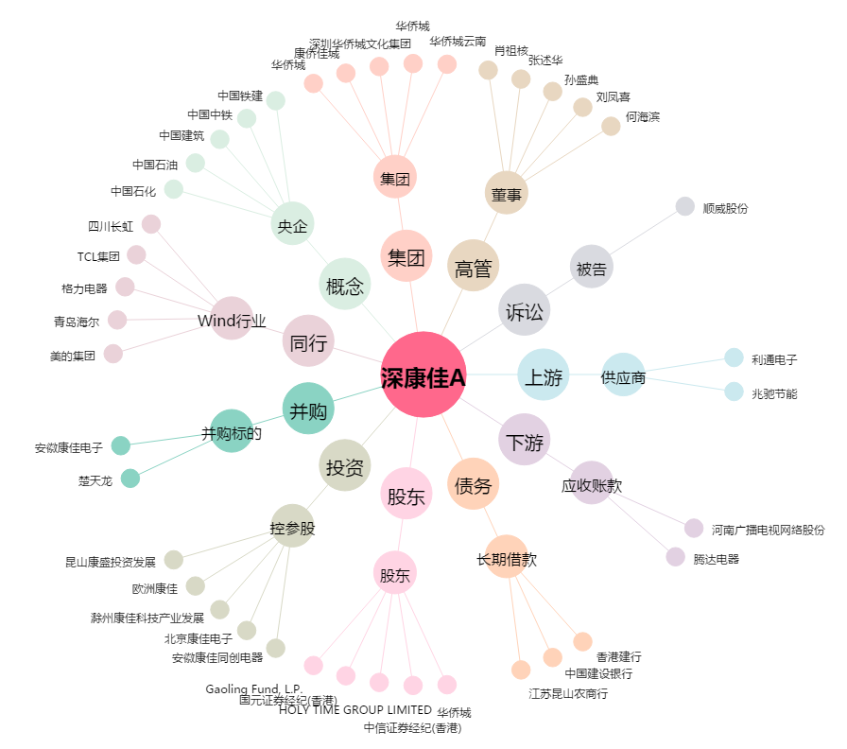
深康佳A[000016.SZ] - 关系概览图

